メイン画面
メイン画面へ
ログイン画面へ
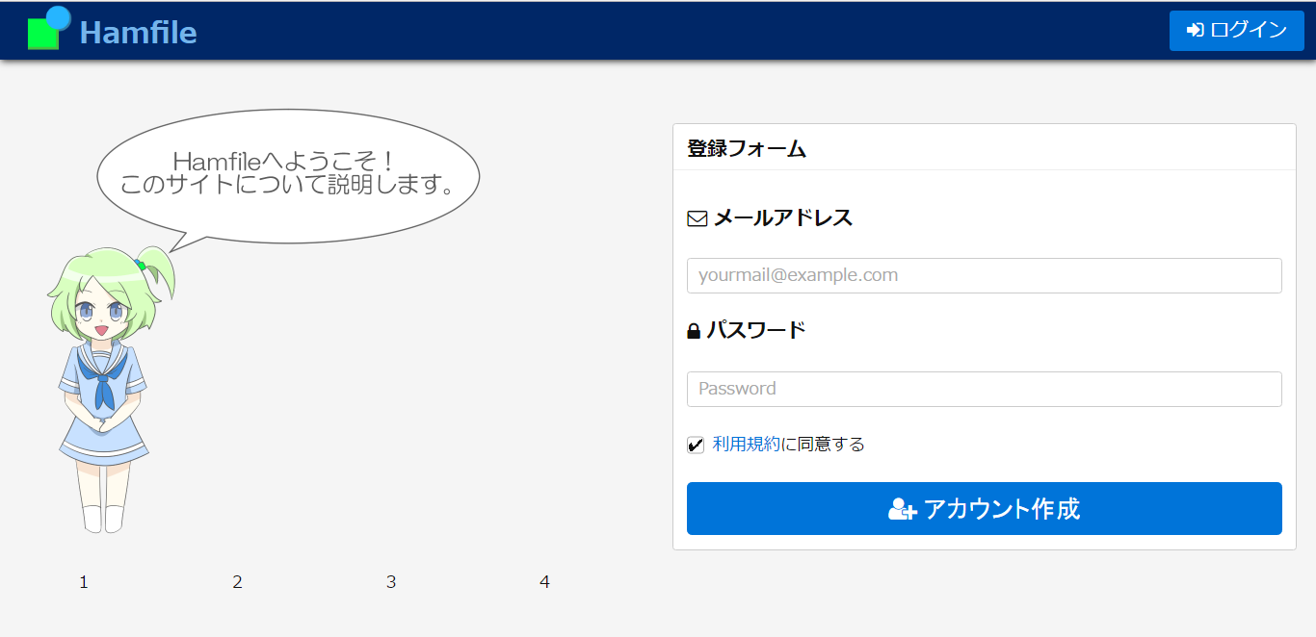

アドレス用テキストボックス

パスワード用伏せ字テキストボックス

利用規約画面へ
IDとパスワードが書きこまれ、利用規約にチェックがされてているとき、DBに渡しプロフィール画面へ

画像切り替え

ログイン画面
メイン画面へ
メイン画面へ
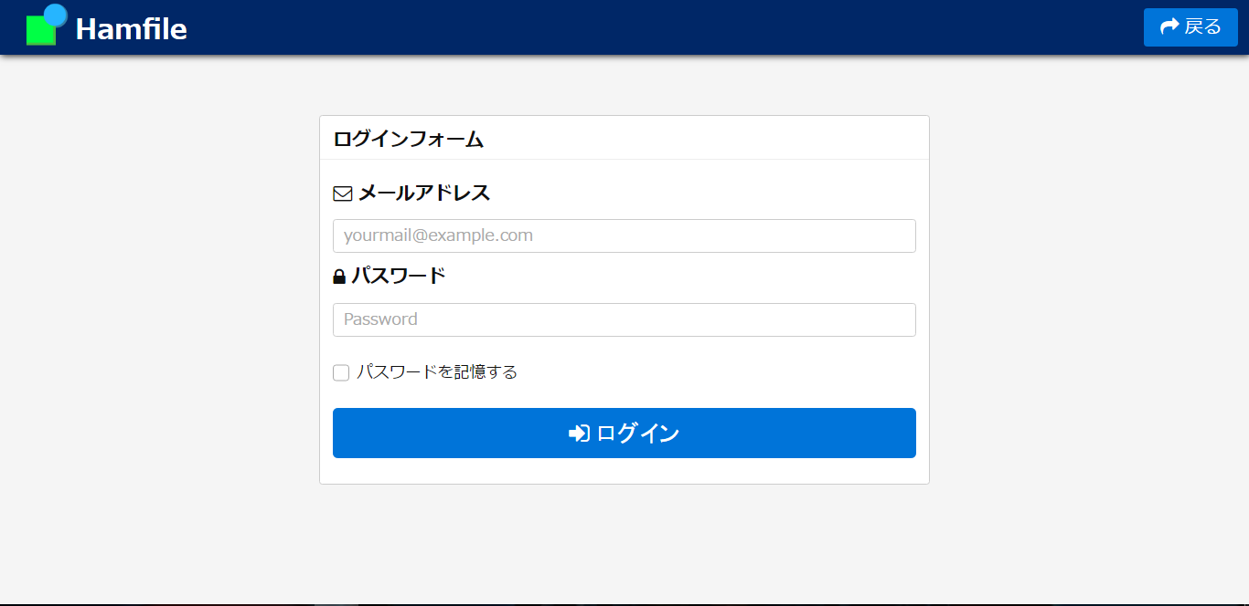

アドレス用テキストボックス

パスワード用伏せ字テキストボックス
ｗ

IDとパスワードが書きこまれ、チェックボックスがチェックされてているとき、DBと照合し正しければプロフィール画面へ

利用規約画面
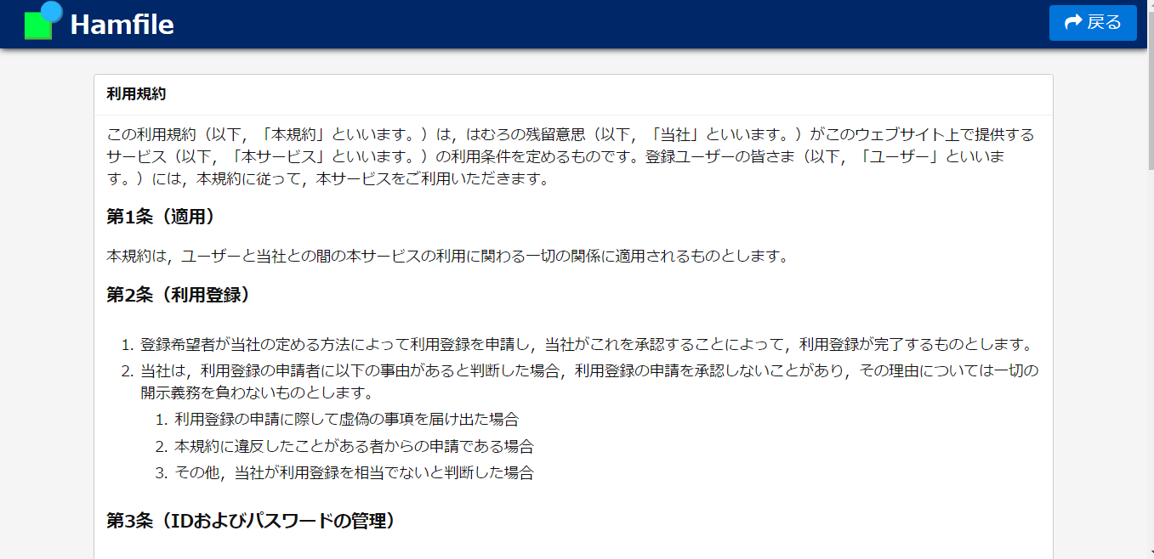
メイン画面へ
メイン画面へ

プロフィール画面
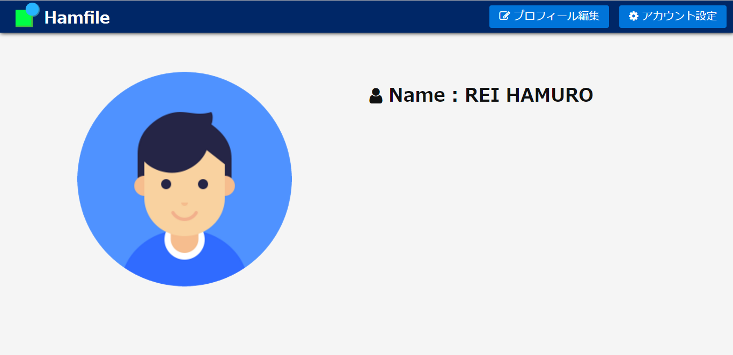
メイン画面へ
プロフィール編集画面へ
アカウント設定画面へ

プロフィール編集画面
メイン画面へ
プロフィール画面へ
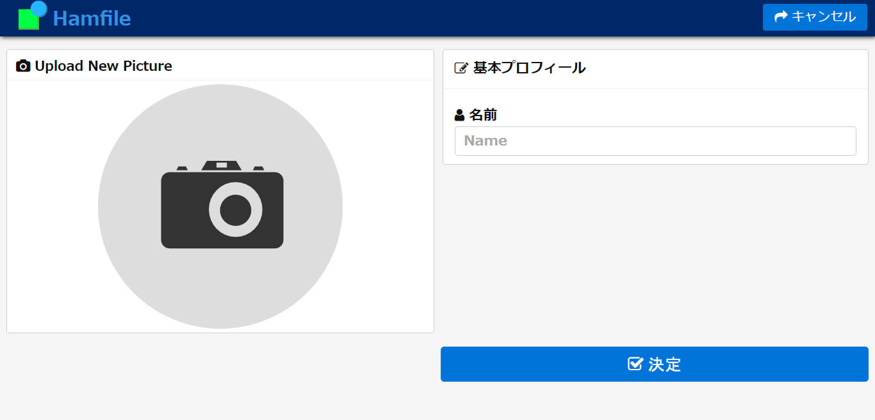

画像アップデートポップアップ起動

名前用テキストボックス

DBに保存しプロフィール画面へ

アカウント編集画面
メイン画面へ
ログイン画面へ
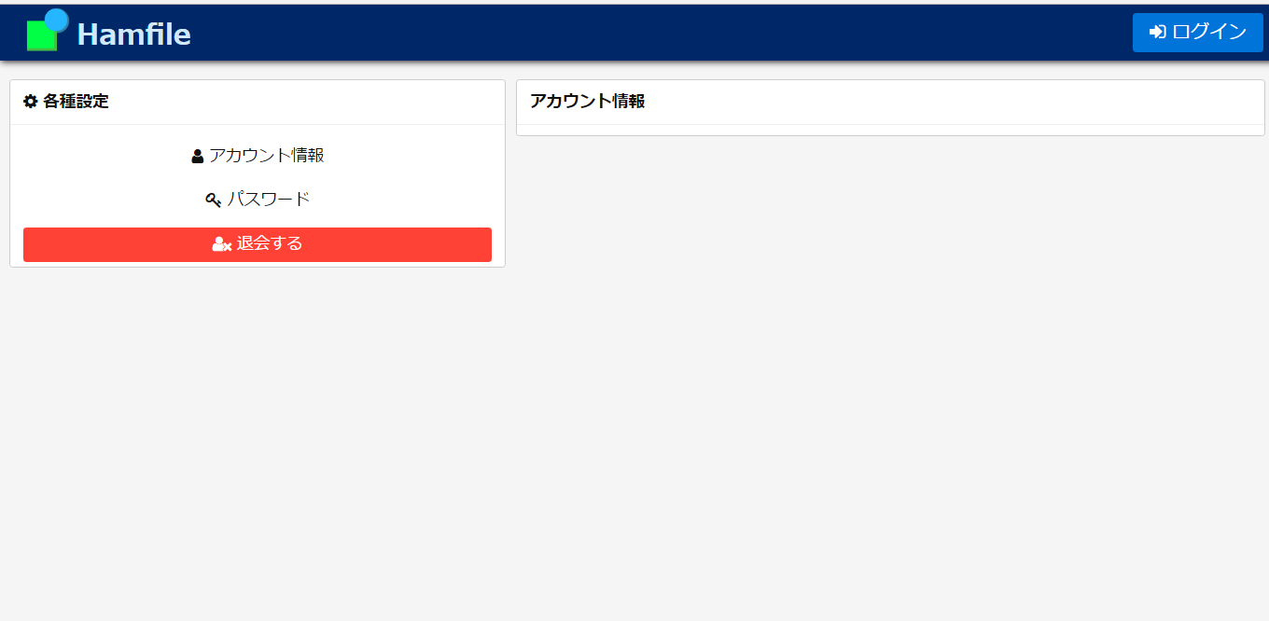

アカウント削除ポップアップ起動

